Vay-Cho vay
Function | Description | Step | Expected result | Status | Note
Vay-Cho vay | Sau khi save, các khoản tiền vay/cho vay hiển thị không đúng khi nhập 16 số trở lên ( làm tròn 3 số cuối, hiển thị dấu ".", dấu "," không đồng nhất) | 1. Chạy ứng dụng, vào chức năng "Vay-Cho vay" 2. Chọn "Tạo mới" - Trong trường khoản tiền vay/cho vay nhập 1 dãy số >16 số ( ví dụ số: 1234567890123456) 3. Input đầy đủ vào những field còn lại 4. Click vào button "Lưu" -> Actualy: hiển thị khoản tiền vay/cho vay : 1,234,567,890,123.460 | Phải hiển thị chính xác khoản tiền đã nhập, không được phép làm tròn, thống nhất để dấu "." hoặc dấu "," để phân chia số | Closed | 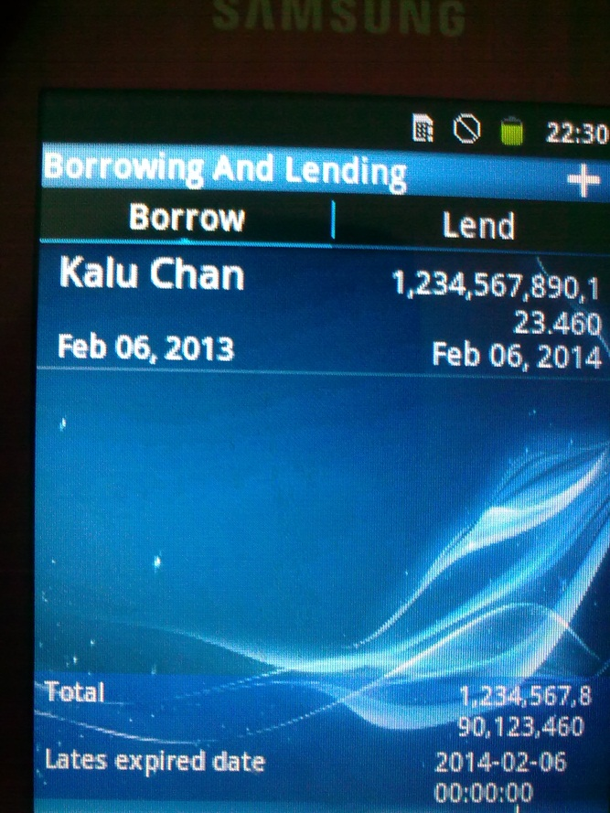
 | Không hiển thị ngày đáo hạn gần nhất | 1. Chạy ứng dụng, vào chức năng "Vay-Cho vay" 2. Chọn "Tạo mới" khoản vay 3. Input ngày đáo hạn là 07/03/2013 ( trong khi trước đó đã có 1 định khoản có ngày đáo hạn là 08/03/2013) 4. Input đầy đủ vào những field còn lại 5. Click vào button "Lưu" -> Actualy: vẫn hiển thị ngày đáo hạn ở màn hình vay là 08/03/2013 | Phải hiển thị ngày đáo hạn là ngày gần nhất | Closed | 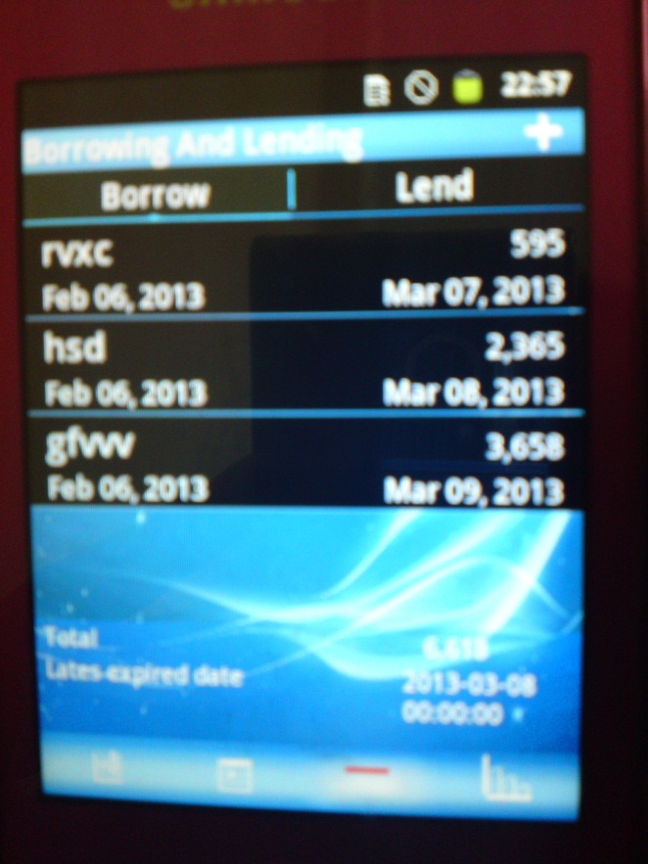
 | Không tính được lãi | 1. Chạy ứng dụng, vào chức năng "Vay-Cho vay" 2. Chọn "Tạo mới" khoản vay/cho vay 3. Input đầy đủ vào những field còn lại 4. Click vào button "Lưu" -> Actualy: 1 tháng sau tiền lãi vẫn = 0 | Phải tính được lãi đơn và lãi kép | Fixed
 | Trường "Kiểu" ( "Debt type" ) không hiển thị loại vay hay cho vay | 1. Chạy ứng dụng, vào chức năng "Vay-Cho vay" 2. Chọn 1 định khoản bất kì bên vay hoặc cho vay 3. Quan sát màn hình view detail -> Actual: tại trường "Kiểu" không hiển thị là vay hay cho vay | Phải hiển thị kiểu vay ( nếu định khoản là khoản vay), hoặc cho vay ( nếu định khoản là cho vay ) tại trường "Kiểu" ( "Debt type" ) | Closed
 | Ngày đáo hạn ở view detail luôn giống ngày bắt đầu | 1. Chạy ứng dụng, vào chức năng "Vay-Cho vay" 2. Quan sát màn hình view các định khoản vay hoặc cho vay 3. Chọn 1 định khoản vay hoặc cho vay có ngày đáo hạn là 13/12/2012 3. Quan sát màn hình view detail -> Actual: Ngày đáo hạn ở view detail luôn giống ngày bắt đầu ( 04/12/2012) | Phải hiển thị đúng ngày đáo hạn trong view detail của định khoản | Fixed
 | Tự động đổi kiểu lãi | 1. Chạy ứng dụng, vào chức năng "Vay-Cho vay" 2. Chọn 1 định khoản bất kì có kiểu lãi là "Lãi kép" và sửa đổi kiểu của định khoản đó từ "Vay" sang "Cho vay" ( hoặc ngược lại ) 3. Chọn "Lưu" -> Actual: xuất hiện định khoản đã thay đổi bên "Cho vay" nhưng kiểu lãi là "Lãi kép" | Phải giữ nguyên những gì không sửa đổi | Fixed
 | Không tự động ghép 2 schedule có chung người vay ( hoặc người cho vay ), chung ngày đáo hạn và ngày bắt đầu | 1. Chạy ứng dụng, vào chức năng "Vay-Cho vay" 2. Tạo mới một định khoản vay (hoặc cho vay) 4. Chọn "Lưu" 5. Tạo mới một định khoản vay với người vay và ngày đáo hạn, ngày bắt đầu giống với định khoản trên 6. Chọn "Lưu" -> Actual: Xuất hiện 2 định khoản có chung người cho vay, ngày đáo hạn và ngày bắt đầu | Phải tự động ghép 2 schedule có chung người vay ( hoặc người cho vay ), chung ngày đáo hạn và ngày bắt đầu | Open
 | Ngày hiển thị không đồng nhất | 1. Chạy ứng dụng, vào chức năng "Vay-Cho vay" 2. Tạo mới một định khoản vay (hoặc cho vay) 3. Quan sát ngày bắt đầu ( ví dụ là ngày 04/04/2013) 4. Nhập ngày đáo hạn là 04/04/2014 -> Actual: Ngày bắt đầu hiển thị 4/4/2013, không có số 0 ở những số ngày tháng chỉ có hàng đơn vị | Phải hiển thị số 0 ở trước những số ngày tháng chỉ có hàng đơn vị trong màn hình tạo mới định khoản vay hoặc cho vay | Open
 | Hiển thị số âm khi nhập 20 chữ số vào khoản tiền vay hoặc cho vay | 1. Chạy ứng dụng, vào chức năng "Vay-Cho vay" 2. Tạo mới một định khoản vay (hoặc cho vay) 3. Input vào trường total 20 chữ số : 12345678901234567890 4. Input vào những trường còn lại 5. Chọn "Lưu" -> Actual: ở màn hình view các schedule, trường total xuất hiện dòng số như sau : "-6,101,065,172,474.980.000" | Phải hiển thị đúng thông tin đã nhập vào | Closed
 | Hiển thị không đúng số tiền sau khi sửa đổi số tiền vay hoặc cho vay | 1. Chạy ứng dụng, vào chức năng "Vay-Cho vay" 2. Sửa đổi một định khoản bất kì 3. Sửa đổi số tiền vay ( hoặc cho vay): từ " 23,456,789" thành " 23,456,788" 5. Chọn "Lưu" -> Actual: ở màn hình view các schedule, số tiền bị sửa đổi sẽ chỉ hiển thị những chữ số ở trước dấu phẩy đầu tiên. Trong trường hợp này số tiền hiển thị là : 23 | Phải hiển thị đúng thông tin đã sửa đổi | Fixed
 | Phần trăm lãi nhập được đến 999% | 1. Chạy ứng dụng, vào chức năng "Vay-Cho vay" 2. Input giá trị phần trăm lãi: 999% 3. Input vào các trường còn lại --> Actual: hiển thị phần trăm lãi là 999% | Phần trăm lại tối đa là 100% | Fixed
 | Phần trăm lãi nhập được 0% | 1. Chạy ứng dụng, vào chức năng "Vay-Cho vay" 2. Input giá trị phần trăm lãi: 0% 3. Input vào các trường còn lại --> Actual: hiển thị phần trăm lãi là 0% | Nếu không có lãi xuất thì không nhập phần trăm và ngày đáo hạn. Vì vậy kông được nhập phần trăm lãi là 0% | Fixed
 | Hiển thị ngày đáo hạn ở định khoản vay ( hoặc cho vay) khi không nhập phần trăm lãi | 1. Chạy ứng dụng, vào chức năng "Vay-Cho vay" 2. Input vào tất cả các trường trừ trường "Lãi xuất" và "Ngày đáo hạn" 3. Chọn "Lưu" --> Actual: hiển thị ngày đáo hạn ( giống ngày bắt đầu ) ở định khoản vay ( hoặc cho vay) | Không có ngày đáo hạn mà hiển thị | Fixed

